Лист1
 |  |  |  | РАСПИСАНИЕ ЗАНЯТИЙ
 |  |  | Институт прикладной информатики, математики и физики
 |  |  | отделение прикладной информатики и информационных технологий
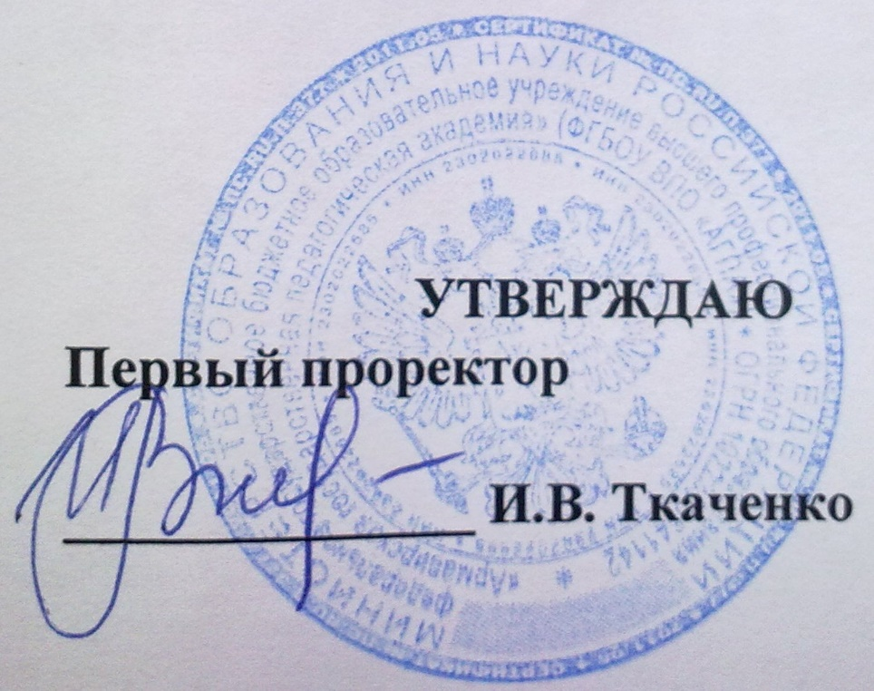
 |  |  |  |  |  | (для студентов очной формы обучения)

 |  |  |  |  | %week%

 |  |  |  |  |  |  | с 23.09 по 28.09

 |  | Прикладная информатика в экономике
 |  | %group%
%wd% | %time% | %les%
 |  | %lec%

 |  | Директор Института ПИМиФ Э.В.Чиянова

